Chi tiết địa chất
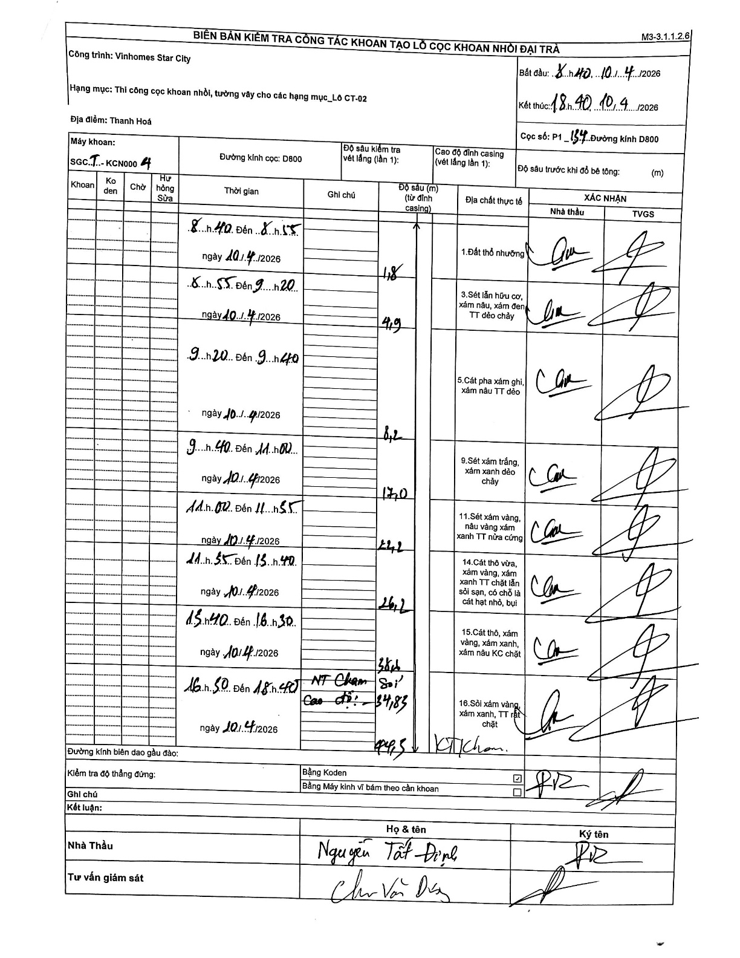
Dự án | Star City Thanh Hóa
Hạng mục | Thi công cọc khoan nhồi, tường vây cho các hạng mục_Lô CT-02
Tên bộ phận | Lô CT-02
Số hiệu cọc | P1_134
Tên Máy khoan | SGCT-KCN0004
Đường kính | D800
Bắt đầu thi công | 08:40 10/04/2026
Kết thúc thi công | 18:40 10/04/2026

Địa chất TT | Đường kính | Mô tả lớp thiết kế | Từ (h) | Đến (h) | Cao độ từ | Cao độ đến | T.Gian (h) | Dài (m) | V (m/h) | Ghi chú
1.Đất thổ nhưỡng | D800 | Đất thổ nhưỡng | 08:40 10/04/2026 | 08:55 10/04/2026 | 0 | -1.8 | 0.25 | 1.8 | 7.2 | Chiều dài lớp tự tính từ 0 đến 1.8
2 | D800 | Sét lẫn hữu cơ, xám nâu, xám đen TT dẻo chảy | 08:55 10/04/2026 | 09:20 10/04/2026 | -1.8 | -4.9 | 0.42 | 3.1 | 7.44 | Chiều dài lớp tự tính: 4.9 - 1.8 = 3.1
3 | D800 | Cát pha xám ghi, xám nâu TT dẻo | 09:20 10/04/2026 | 09:40 10/04/2026 | -4.9 | -8.2 | 0.33 | 3.3 | 9.9 | Chiều dài lớp tự tính: 8.2 - 4.9 = 3.3
4 | D800 | Sét xám trắng, xám xanh dẻo chảy | 09:40 10/04/2026 | 11:00 10/04/2026 | -8.2 | -17 | 1.33 | 8.8 | 6.6 | Chiều dài lớp tự tính: 17.0 - 8.2 = 8.8
5 | D800 | Sét xám vàng, nâu vàng xám xanh TT nửa cứng | 11:00 10/04/2026 | 11:55 10/04/2026 | -17 | -22.2 | 0.92 | 5.2 | 5.67 | Chiều dài lớp tự tính: 22.2 - 17.0 = 5.2
6 | D800 | Cát thô vừa, xám vàng, xám xanh TT chặt lẫn sỏi sạn, có chỗ là cát hạt nhỏ, bụi | 11:55 10/04/2026 | 13:40 10/04/2026 | -22.2 | -26.2 | 1.75 | 4 | 2.29 | Chiều dài lớp tự tính: 26.2 - 22.2 = 4.0
7 | D800 | Cát thô, xám vàng, xám xanh, xám nâu KC chặt | 13:40 10/04/2026 | 16:30 10/04/2026 | -26.2 | -31.6 | 2.83 | 5.4 | 1.91 | Chiều dài lớp tự tính: 31.6 - 26.2 = 5.4
8 | D800 | Sỏi xám vàng, xám xanh, TT rất chặt | 16:50 10/04/2026 | 18:40 10/04/2026 | -31.6 | -34.83 | 1.83 | 3.23 | 1.76 | Ghi chú: NT Chạm Sỏi Cao độ: -34,83

ẢNH BIÊN BẢN GỐC

